상품제안서
아리랑 제니스 카드형 자개USB(4GB~128GB) | 상품코드: F25494

 |  |  |  |  |  |  | 02-412-0044 | www.easy1.co.kr
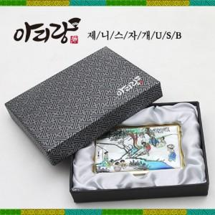 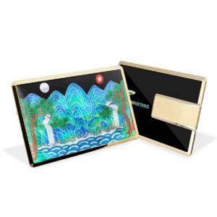 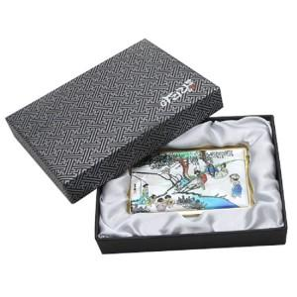

【상세/제작정보】 | <p>※ 4G, 128G 전화문의 부탁드립니다.&nbsp;</p>

【인쇄/포장옵션】 | 인쇄 / 싸바리케이스

【공급단가】 | 수량 | 50~ | 100~ | 500~ | 1,000~ | 2,000~
*VAT별도 | 8G | 17,400원 | 17,110원 | 16,670원 | 16,380원 | 15,950원
 | 16G | 19,800원 | 19,470원 | 18,970원 | 18,640원 | 18,150원
 | 32G | 22,200원 | 21,830원 | 21,270원 | 20,900원 | 20,350원
 | 64G | 27,000원 | 26,550원 | 25,870원 | 25,420원 | 24,750원

【상품 URL】 | http://www.easy1.co.kr/src/goods_detail.php?gdno=25494

